EDA결과서
■ EDA 결과서

0. EDA 개요
- 분석목적 : 데이터에 대한 이해를 위한 기본 현황 탐색
1. 기초현황 탐색
2. 장르 현황 탐색 및 선정
3. 활동 현황 탐색 및 이벤트 정의

ㆍ전체 고객수 파악
ㆍ월별 영화 시청 고객수 추세 파악
ㆍ전체 영화 수 파악
ㆍ전체 장르 수 파악
ㆍ장르별 영화 종류 개수 파악
ㆍ장르별 시청 고객 수 파악
ㆍ장르별 비용 대비 흥행수익 파악
ㆍ장르별 추천수 파악
ㆍ장르별 영화수 추세 확인
ㆍ활동별 월별 현황
ㆍ활동 패턴 파악
ㆍ최근 6개월 평균, 전체 고객 수 파악
ㆍ 이벤트 전체 고객 수 파악

1. 기초 현황 탐색
1.1 전체 고객 현황
- 전체 고객수 : 4,749명

1.2 월별 활동 고객 현황
- 영화 시청 고객 수는 점점 증가하는 추세
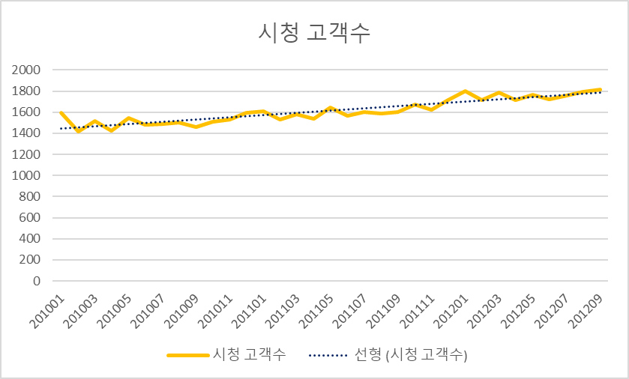

1.3 전체 영화 현황
- 전체 영화 수 : 5,076개

1.4 전체 장르 현황
- 전체 장르 수 : 23개

2. 장르 현황 탐색 및 선정
2.1 장르 선정 요약
- 가장 많은 영화를 보유한 장르는 Drama와 Comedy를 제외하고 탐색
No. | 장르 탐색 항목 | 장르 선정 조건 |  | 설명 |  |  |  | 해당 장르 개수
1 | 장르별 영화 종류 수 | 1~10위 영화 |  | 전체 영화 중 영화 종류 수가 많은 순서로 나열하여 1위부터 10위까지 선택 |  |  |  | 8
2 | 장르별 시청고객 | 1~10위 영화 |  | 전체 영화 중 장르별 시청고객수가 많은 순서로 나열하여 1위부터 10위까지 선택 |  |  |  | 7
3 | 장르별 평균 순이익 | 평균 이상, 1~10위 영화 |  | 전체 영화 중 평균 순이익이 높은 순서로 나열하고, 평균 순이익의 평균 이상이며 1위부터 10위 조건을 만족하는 장르 선택 |  |  |  | 6
4 | 장르별 추천수 | 평균 이상, 1~10위 영화 |  | 전체 영화 중 추천수가 높은 순서로 나열하고, 추천수의 평균 이상이며 1위부터 10위 조건을 만족하는 장르 선택 |  |  |  | 4
5 | 장르별 영화수 추세 | 1~10위 영화 |  | 전체 영화의 추세를 살펴보기 위해 장르별 영화수를 1위부터 10위까지 전체기간, 2010년, 2011년, 2012년의 기간을 나눠 살펴봄 |  |  |  | 4

2.2 세부 선정 현황 (상위 10개)
- 선정 조건을 모두 만족하는 Thriller, Action, Sci-Fi, Fantasy 장르 선택
장르명 | 장르별 영화 종류 수 | 장르별 시청고객 | 장르별 평균 순이익 | 장르별 추천수 | 장르별 영화수 추세
Drama | X | X | X | X | X
Comedy | X | X | X | X | X
Thriller | O | O | O | O | O
Romance | O | O | O | X | X
Horror | O | O | X | X | X
Action | O | O | O | O | O
Sci-Fi | O | O | O | O | O
Crime | O | X | X | X | X
Fantasy | O | O | O | O | O
Family | O | O | O | X | X

2.2.1 장르별 영화 종류 개수
- 분석목적 : 장르별 영화 종류 개수 파악
- 분석결과 : | 1) 가장 많은 영화를 보유한 장르는 Drama 이고, 그 다음은 Comedy임.
 | 2) 2위인 Comedy와 3위인 Thriller의 차이가 비교적 큼

장르명 | 영화 종류
Drama | 2,272
Comedy | 1,742
Thriller | 771
Romance | 657
Horror | 606
Action | 591
Sci-Fi | 537
Crime | 517
Fantasy | 504
Family | 437
Adventure | 367
War | 338
Music | 321
Musical | 312
Sport | 235
Western | 231
Animation | 219
Documentary | 181
Mystery | 150
Short | 149
History | 133
Biography | 102
News | 6

2.2.2 장르별 시청 고객수
- 분석목적 : 장르별 시청 고객 파악
- 분석결과 : | 1) '가장 많이 시청하는 장르는 Comedy임
 | 2) '2.2.1의 조건에 해당하는 항목은 3~9위임
 | 3) '위 2.2.1과 비교했을 때 포함되지 않은 항목은 Crime임.
 | 4) '이는 Crime의 영화종류는 많지만 실제 시청 고객이 비례하지 않음을 의미하므로 Crime은 장르 선정에서 제외함.
 | 5) '2.2.2의 조건만 만족한 Advdenture는 고려하지 않음.

장르명 | 고객수
Comedy | 4,001
Drama | 3,690
Sci-Fi | 2,985
Romance | 2,905
Thriller | 2,678
Action | 2,624
Horror | 2,564
Family | 2,432
Fantasy | 2,416
Adventure | 2,240
Crime | 2,185
Biography | 2,135
Animation | 2,126
War | 2,095
Music | 1,834
Western | 1,801
Sport | 1,728
Musical | 1,692
Short | 1,633
Documentary | 1,487
History | 1,293
Mystery | 1,280
News | 288

2.2.3 장르별 평균 순이익
- 분석목적 : 장르별 평균 흥행 수익 확인
- 분석결과 : | 1) 우선적으로 평균 순이익의 평균을 미치지 못한 장르는 장르 선정에서 제외함(crime 이하 장르 제외)
 | 2) 평균 순이익을 살펴봤을 때 위 2.2.1, 2.2.2의 조건을 만족하지만 2.2.3에서 포함되지 않은 항목은 Horror임.
 | => 이는Horror는 영화종류가 많고 실제 시청 고객이 많지만 흥행수익이 높지 않음을 의미하므로 Horror는 장르 선정에서 제외함.
 | 3) 또한, Adventure와 Animation이 등장하였지만, 위 2.2.1, 2.2.2 조건에 만족하지 않으므로 장르 선정에서 제외함.

※흥행수익평균 기준 정렬 |  |  |  |  | ※평균 순이익 기준 정렬
장르명 | 흥행수익 | 비용 |  |  | 장르명 | 평균 순이익
comedy | 22,759,046 | 6,625,769 |  |  | comedy | 16,133,277
drama | 22,617,211 | 7,317,528 |  |  | drama | 15,299,683
action | 17,262,360 | 5,665,076 |  |  | action | 11,597,284
fantasy | 14,166,199 | 3,862,521 |  |  | fantasy | 10,303,677
thriller | 13,638,294 | 4,480,199 |  |  | thriller | 9,158,095
sci_fi | 11,076,425 | 3,470,491 |  |  | adventure | 7,947,419
adventure | 10,978,083 | 3,030,663 |  |  | sci_fi | 7,605,934
family | 9,106,303 | 2,196,699 |  |  | family | 6,909,604
romance | 8,486,196 | 2,336,731 |  |  | romance | 6,149,466
enimation | 7,301,104 | 1,898,698 |  |  | enimation | 5,402,406
war | 6,211,001 | 1,698,191 |  |  | war | 4,512,810
horror | 5,930,698 | 1,711,755 |  |  | horror | 4,218,943
crime | 5,547,297 | 1,848,827 |  |  | crime | 3,698,470
music | 3,516,808 | 776,148 |  |  | musical | 2,784,052
musical | 3,486,694 | 702,643 |  |  | music | 2,740,660
sport | 2,730,012 | 917,084 |  |  | sport | 1,812,929
history | 1,634,495 | 774,174 |  |  | mystery | 946,188
Biography | 1,555,398 | 611,155 |  |  | Biography | 944,242
mystery | 1,396,151 | 449,963 |  |  | history | 860,322
short | 1,078,057 | 321,882 |  |  | short | 756,175
western | 1,062,740 | 410,988 |  |  | western | 651,752
documenta | 232,978 | 79,512 |  |  | documenta | 153,466
news | 66,809 | 7,784 |  |  | news | 59,025
gameshow | - | - |  |  | gameshow | -
reality | - | - |  |  | reality | -
lifestyle | - | - |  |  | lifestyle | -
talkshow | - | - |  |  | talkshow | -
film_noir | - | - |  |  | film_noir | -
unknown | - | - |  |  | unknown | -
평균 | 5,925,530 | 1,765,327 |  |  | 평균 | 4,160,203

2.2.4 장르별 추천수
- 분석목적 : 장르별 추천 수 확인
- 분석결과 : | 1) 위 2.2.1, 2.2.2, 2.2.3 을 모두 만족하고 장르별 추천수의 평균 이상을 만족하는 항목은 Sci-Fi, Action, Thriller, Fantasy임
 | 2) 나머지 항목인 Horror, Crime, War, Adventure는 장르선택에서 제외함

장르명 | 추천
Drama | 298,730
Comedy | 210,313
Horror | 132,439
Sci-Fi | 125,757
Action | 125,722
Thriller | 109,700
Crime | 104,716
Fantasy | 90,268
War | 70,393
Adventure | 70,220
Romance | 58,364
Sport | 50,940
Family | 38,792
Animation | 35,988
Biography | 32,012
Short | 29,149
Music | 22,759
Documentary | 17,233
Western | 15,197
Mystery | 14,679
Musical | 14,045
Biography | 10,399
History | 9,521
평균 | 73,362

2.2.5 장르별 영화수 추세
- 분석목적 : 장르별 영화수 추세 확인
- 분석결과 : | 1) 전체, 연도별로 봤을 때 장르별 영화수 순위 변동은 없음

전체영화 중 1~10위
전체 | 2010 | 2011 | 2012
Drama | Drama | Drama | Drama
Comedy | Comedy | Comedy | Comedy
Thriller | Thriller | Thriller | Thriller
Action | Action | Action | Action
Sci-Fi | Sci-Fi | Sci-Fi | Sci-Fi
Fantasy | Fantasy | Fantasy | Fantasy
Crime | Crime | Crime | Crime
Horror | Horror | Horror | Horror
Adventure | Adventure | Adventure | Adventure
War | War | War | War

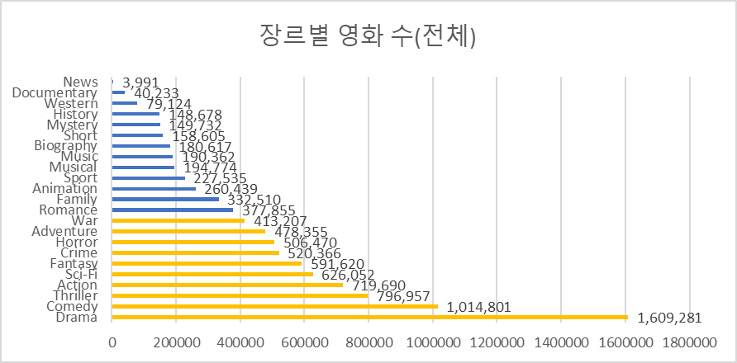
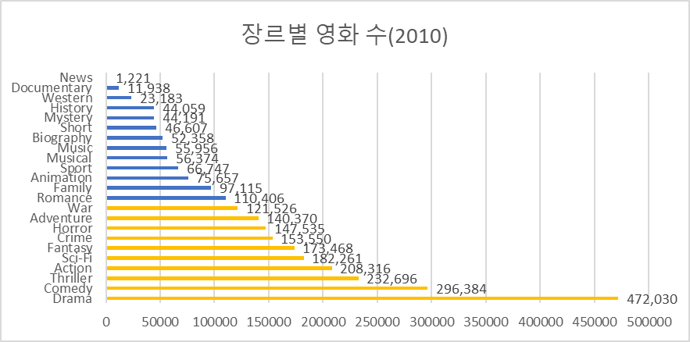
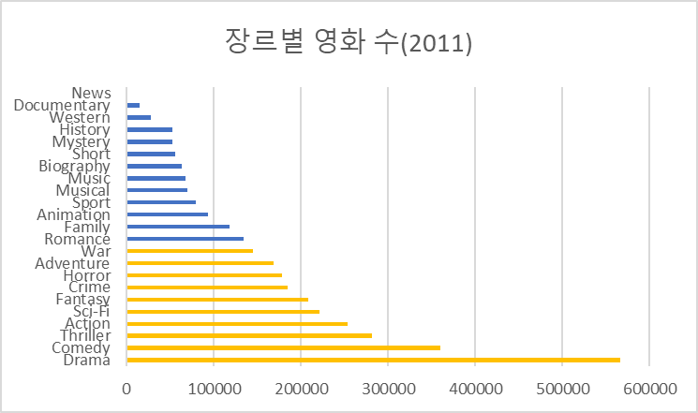
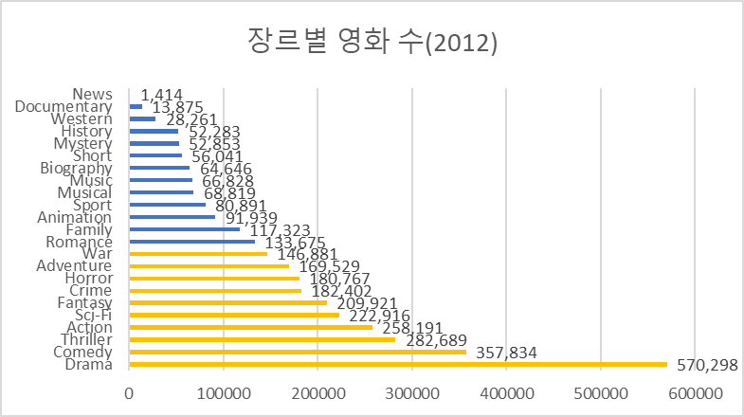

3. 활동 현황 탐색 및 이벤트 정의
3.1 영화/장르 선호 활동 요약
- 전체 활동 11개 중 실제 활동이 발생하는 활동은 5개(Browse, Purchase, Start, Completed, Rate)

- 행동별 전체 현황
행동명 | 설명 | 건수 | 비율
Browse | 영화 검색 | 1,385,006 | 46%
Purchase | 영화 구매 | 437,149 | 14%
Start | 영화 시청 시작 | 486,756 | 16%
Completed | 영화 시청 완료 | 437,157 | 14%
Rate | 영화 평가 | 295,461 | 10%
전체건수 |  | 3,041,529 | 100%

- 활동별 월별 현황
기준년월 | Browse | Purchase | Start | Completed | Rate
201209 | 1,807 | 1,426 | 1,472 | 1,427 | 1,374
201208 | 1,789 | 1,419 | 1,445 | 1,420 | 1,351
201207 | 1,746 | 1,417 | 1,431 | 1,416 | 1,358
201206 | 1,709 | 1,381 | 1,411 | 1,382 | 1,329
201205 | 1,758 | 1,386 | 1,418 | 1,386 | 1,331
201204 | 1,709 | 1,354 | 1,391 | 1,354 | 1,282
201203 | 1,783 | 1,415 | 1,453 | 1,415 | 1,349
201202 | 1,707 | 1,343 | 1,383 | 1,343 | 1,325
201201 | 1,795 | 1,424 | 1,457 | 1,425 | 1,361
201112 | 1,712 | 1,364 | 1,392 | 1,367 | 1,293
201111 | 1,610 | 1,310 | 1,340 | 1,308 | 1,240
201110 | 1,660 | 1,312 | 1,343 | 1,317 | 1,266
201109 | 1,600 | 1,286 | 1,316 | 1,288 | 1,229
201108 | 1,581 | 1,272 | 1,286 | 1,271 | 1,204
201107 | 1,591 | 1,280 | 1,311 | 1,283 | 1,191
201106 | 1,562 | 1,258 | 1,284 | 1,261 | 1,179
201105 | 1,638 | 1,322 | 1,343 | 1,321 | 1,254
201104 | 1,532 | 1,229 | 1,258 | 1,230 | 1,166
201103 | 1,577 | 1,274 | 1,302 | 1,274 | 1,191
201102 | 1,527 | 1,247 | 1,278 | 1,247 | 1,152
201101 | 1,599 | 1,310 | 1,338 | 1,310 | 1,211
201012 | 1,591 | 1,291 | 1,314 | 1,291 | 1,210
201011 | 1,524 | 1,210 | 1,231 | 1,210 | 1,169
201010 | 1,506 | 1,228 | 1,260 | 1,231 | 1,154
201009 | 1,455 | 1,185 | 1,210 | 1,184 | 1,098
201008 | 1,494 | 1,248 | 1,273 | 1,249 | 1,109
201007 | 1,485 | 1,199 | 1,233 | 1,199 | 1,121
201006 | 1,476 | 1,195 | 1,221 | 1,194 | 1,115
201005 | 1,540 | 1,279 | 1,301 | 1,278 | 1,175
201004 | 1,421 | 1,164 | 1,188 | 1,167 | 1,048
201003 | 1,512 | 1,209 | 1,241 | 1,210 | 1,099
201002 | 1,415 | 1,149 | 1,171 | 1,151 | 1,059
201001 | 1,588 | 1,287 | 1,316 | 1,287 | 1,178
평균 | 1,606 | 1,293 | 1,322 | 1,294 | 1,217

3.2 활동 패턴
선호 행동 패턴 정의 : 영화구매-영화시청시작-영화시청완료
=> 단일 행동을 제외하고 가장 높은 활동수를 차지하는 영화구매-영화시청시작-영화시청완료'를 선호 행동으로 정의

- 활동 패턴별 월별 현황(※참조1,2,3,4,5)
기준년월 | 구매-시청시작-시청완료-평가 |  | 전체 | Thriller | Action | Sci-Fi | Fantasy
201209 | 0000 |  | 1767 | 871 | 915 | 962 | 795
 | 0001 |  | 1239 | 400 | 504 | 475 | 370
 | 0100 |  | 687 | 102 | 97 | 91 | 74
 | 0101 |  | 395 | 28 | 48 | 39 | 29
 | 0110 |  | 23 | 2 | 3 | 1 | 1
 | 0111 |  | 13 | 1 | 1 | 1 | 1
 | 1000 |  | 21 | 2 | 2 | 3 | 0
 | 1010 |  | 51 | 3 | 5 | 2 | 4
 | 1011 |  | 2 | 0 | 2 | 0 | 0
 | 1110 |  | 1313 | 485 | 525 | 565 | 453
 | 1111 |  | 1047 | 241 | 265 | 336 | 230
201208 | 0000 |  | 1755 | 809 | 911 | 940 | 778
 | 0001 |  | 1219 | 429 | 480 | 466 | 384
 | 0100 |  | 686 | 99 | 102 | 104 | 76
 | 0101 |  | 354 | 27 | 41 | 33 | 20
 | 0110 |  | 17 | 1 | 1 | 1 | 0
 | 0111 |  | 7 | 0 | 1 | 1 | 0
 | 1000 |  | 12 | 1 | 1 | 0 | 1
 | 1010 |  | 17 | 2 | 0 | 0 | 0
 | 1011 |  | 1317 | 0 | 0 | 0 | 0
 | 1110 |  | 1045 | 488 | 546 | 565 | 454
 | 1111 |  |  | 244 | 258 | 274 | 214
201207 | 0000 |  | 1708 | 825 | 921 | 934 | 812
 | 0001 |  | 1228 | 409 | 425 | 430 | 336
 | 0100 |  | 676 | 82 | 88 | 116 | 74
 | 0101 |  | 331 | 19 | 35 | 36 | 26
 | 0110 |  | 12 | 1 | 1 | 0 | 1
 | 0111 |  | 1 | 0 | 0 | 0
 | 1000 |  | 29 | 3 | 2 | 2 | 2
 | 1010 |  | 64 | 4 | 8 | 4 | 5
 | 1011 |  | 2 | 0 | 0 | 0 | 0
 | 1110 |  | 1306 | 489 | 552 | 594 | 437
 | 1111 |  | 1018 | 210 | 251 | 276 | 196
201206 | 0000 |  | 1677 | 878 | 910 | 922 | 808
 | 0001 |  | 1217 | 435 | 504 | 461 | 372
 | 0100 |  | 684 | 111 | 97 | 100 | 74
 | 0101 |  | 364 | 33 | 32 | 37 | 18
 | 0110 |  | 24 | 3 | 3 | 1 | 2
 | 0111 |  | 11 | 1 | 0 | 1 | 0
 | 1000 |  | 9 | 0 | 0 | 0 | 0
 | 1010 |  | 14 | 0 | 3 | 1 | 1
 | 1011 |  | 1297 | 0 | 0 | 0 | 0
 | 1110 |  | 1033 | 510 | 558 | 613 | 463
 | 1111 |  |  | 255 | 275 | 264 | 208
201205 | 0000 |  | 1732 | 862 | 912 | 909 | 810
 | 0001 |  | 1207 | 416 | 427 | 417 | 372
 | 0100 |  | 690 | 78 | 88 | 101 | 69
 | 0101 |  | 327 | 27 | 39 | 22 | 25
 | 0110 |  | 11 | 0 | 0 | 0 | 0
 | 0111 |  | 2 | 0 | 1 | 0 | 0
 | 1000 |  | 6 | 1 | 0 | 1 | 1
 | 1010 |  | 14 | 0 | 0 | 1 | 3
 | 1011 |  | 1 | 0 | 0 | 0 | 0
 | 1110 |  | 1295 | 462 | 525 | 590 | 450
 | 1111 |  | 998 | 213 | 239 | 250 | 190
201204 | 0000 |  |  | 831 | 916 | 932 | 791
 | 0001 |  | 1682 | 378 | 456 | 393 | 344
 | 0100 |  | 1179 | 89 | 92 | 125 | 65
 | 0101 |  | 700 | 28 | 31 | 29 | 18
 | 0110 |  | 347 | 0 | 0 | 0 | 2
 | 0111 |  | 8 | 1 | 0 | 1 | 0
 | 1000 |  | 3 | 3 | 1 | 5 | 2
 | 1010 |  | 26 | 4 | 8 | 2 | 4
 | 1011 |  | 68 | 0 | 0 | 0 | 0
 | 1110 |  | 1288 | 465 | 531 | 578 | 462
 | 1111 |  | 965 | 185 | 230 | 228 | 183

-최근 6개월 평균·전체 고객 수
최근 3개월 | 구분 | Thriller | Action | Sci-Fi | Fantasy
평균 고객 수 | 구매-시청시작-시청완료 | 483.17 | 539.50 | 584.17 | 453.17
 | 그 외 | 160.78 | 177.20 | 178.83 | 149.00
전체 고객 수 | 구매-시청시작-시청완료 | 2,899 | 3,237 | 3,505 | 2,719
 | 그 외 | 9,647 | 10,632 | 10,730 | 8,791

4. 이벤트 현황
4.1 이벤트 전체 고객 수
- 최종 장르 : Sci-Fi
- 최종 활동 : 영화구매-영화시청시작-영화시청완료
- 최종 장르에 대한 이벤트 전체 고객수 : 1,860명

4.2 월별 이벤트 비율
기준년월 | 이벤트 | 전체 | 비율
201209 | 715 | 1,133 | 63%
201208 | 664 | 1,111 | 60%
201207 | 693 | 1,097 | 63%
201206 | 701 | 1,080 | 65%
201205 | 680 | 1,074 | 63%
201204 | 652 | 1,081 | 60%
201203 | 717 | 1,132 | 63%
201202 | 662 | 1,091 | 61%
201201 | 711 | 1,149 | 62%
201112 | 666 | 1,068 | 62%
201111 | 602 | 1,042 | 58%
201110 | 584 | 1,048 | 56%
201109 | 573 | 1,012 | 57%
201108 | 554 | 989 | 56%
201107 | 591 | 985 | 60%
201106 | 601 | 1,000 | 60%
201105 | 592 | 1,010 | 59%
201104 | 570 | 969 | 59%
201103 | 592 | 1,011 | 59%
201102 | 551 | 977 | 56%
201101 | 646 | 1,046 | 62%
201012 | 586 | 1,010 | 58%
201011 | 562 | 972 | 58%
201010 | 544 | 961 | 57%
201009 | 517 | 936 | 55%
201008 | 505 | 919 | 55%
201007 | 521 | 951 | 55%
201006 | 514 | 942 | 55%
201005 | 546 | 957 | 57%
201004 | 487 | 906 | 54%
201003 | 534 | 948 | 56%
201002 | 486 | 903 | 54%
201001 | 569 | 978 | 58%

5. + a
5.1 장르와 요인 관계 파악
1) 연령대와 Sci-Fi 장르
- 분석목적 : 연령대와 Sci-Fi장르의 연관성 확인
- 분석결과 : => 영화 시청 고객수 대비 Sci-Fi 장르의 영화를 시청한 고객수의 비율은 60대가 가장 높음

연령대 | 장르 고객수 | 이용 고객수 | 비율
10대 | 109 | 264 | 41%
20대 | 287 | 617 | 47%
30대 | 336 | 696 | 48%
40대 | 186 | 725 | 26%
50대 | 329 | 702 | 47%
60대 | 486 | 741 | 66%
70대 | 122 | 595 | 21%
80대 | 5 | 48 | 10%

2) 대륙과 Sci-Fi 장르
- 분석목적 : 대륙과 Sci-Fi장르의 연관성 확인
- 분석결과 : | 1) Oceani의 경우 장르 고객수가 30미만으로 비교 대상에서 제외함
 | 2) 영화 시청 고객수 대비 Sci-Fi 장르의 영화를 시청한 고객수의 비율은 Asia와 North America가 43%로 높음

대륙 | 장르 고객수 | 이용 고객수 | 비율
Africa | 37 | 89 | 42%
Asia | 404 | 949 | 43%
Europe | 411 | 997 | 41%
North America | 758 | 1750 | 43%
Oceania | 5 | 9 | 56%
South America | 245 | 594 | 41%

3) 결혼과 Sci-Fi 장르
- 분석목적 : 연령대와 Sci-Fi장르의 연관성 확인
- 분석결과 : 영화 시청 고객수 대비 Sci-Fi 장르의 영화를 시청한 고객수의 비율은 기혼이 더 높음

결혼여부 | 장르 고객수 | 이용 고객수 | 비율
기혼 | 798 | 1739 | 46%
미혼 | 707 | 2158 | 33%

